Figure 1
Données pour figure 1 | Postes | Présents | Postes y compris excep. | Présents y compris excep.
2004 | 12,940 | 65,577
2005 | 12,500 | 57,324
2006 | 11,000 | 55,298
2007 | 10,900 | 52,672
2008 | 9,874 | 48,030
2009 | 6,999 | 44,907
2010 | 7,000 | 37,520
2011 | 3,100 | 18,136
2012 | 4,903 | 18,617
2013 | 8,413 | 20,436
2014 | 8,342 | 26,100 | 16,842 | 52,163
2015 | 12,238 | 35,762
2016 | 13,173 | 36,752
2017 | 13,186 | 36,846
1 - Évolution du nombre de postes et de présents aux concours externes du premier degré dans l'enseignement public
 | Postes | Postes y compris excep.
2004 | 12,940
2005 | 12,500
2006 | 11,000
2007 | 10,900
2008 | 9,874
2009 | 6,999
2010 | 7,000
2011 | 3,100
2012 | 4,903
2013 | 8,413
2014 | 8,342 | 16842
2015 | 12,238
2016 | 13,173
2017 | 13,186
 | Présents | Présents y compris excep.
2004 | 65,577
2005 | 57,324
2006 | 55,298
2007 | 52,672
2008 | 48,030
2009 | 44,907
2010 | 37,520
2011 | 18,136
2012 | 18,617
2013 | 20,436
2014 | 26,100 | 52163
2015 | 35,762
2016 | 36,752
2017 | 36,846

Remarques :
le concours externe supplémentaire de Créteil est pris en compte.
le graphique représente les candidatures : un candidat qui s'est présenté à plusieurs concours est compté plusieurs fois.
Champ : France métropolitaine + DOM.
Source : MEN-MESRI-DEPP / Système de gestion Ocean. Réf. : Note d'information, n° 18.13. © DEPP

Admis aux concours internes du 2nd degré public
1 | 1
Admis aux concours internes du second degré public
1 | 1

Figure 4
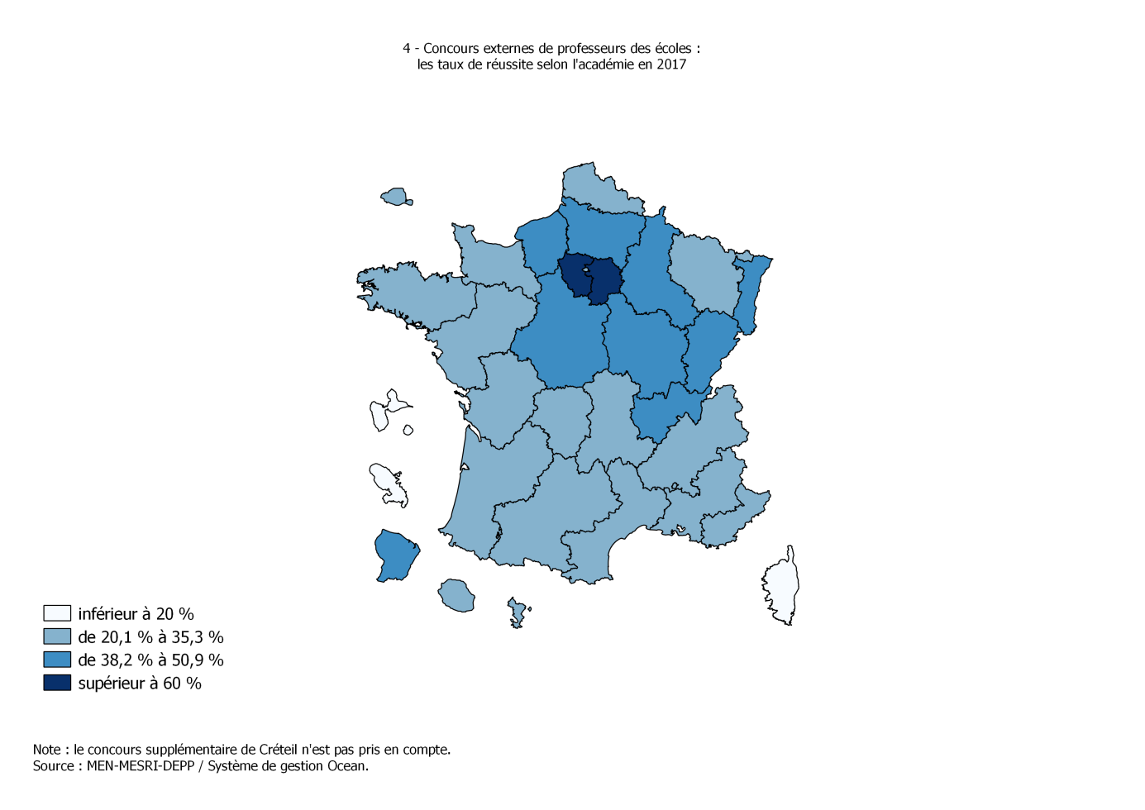
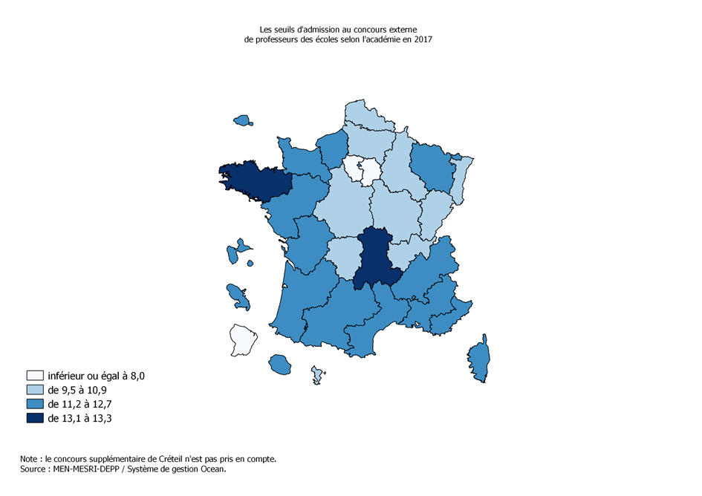
CODE | NOM | txreussite2017_externes | seuil2017
02 | Aix-Marseille | 34.6 | 11.3
20 | Amiens | 50.9 | 9.8
03 | Besançon | 40.4 | 10.7
04 | Bordeaux | 22.4 | 12.1
05 | Caen | 27.5 | 11.2
06 | Clermont-Ferrand | 22.9 | 13.1
27 | Corse | 16.8 | 12.6
24 | Créteil | 60.9 | 7.5
07 | Dijon | 46.2 | 10.9
08 | Grenoble | 33.3 | 11.3
32 | Guadeloupe | 15.8 | 12.7
33 | Guyane | 48.4 | 6.0
28 | Réunion | 20.1 | 12.7
09 | Lille | 31.8 | 10.5
22 | Limoges | 27.4 | 9.5
10 | Lyon | 39.4 | 10.9
31 | Martinique | 18.5 | 11.3
43 | Mayotte | 30.1 | 10.0
11 | Montpellier | 30.0 | 12.5
12 | Nancy-Metz | 30.3 | 11.8
17 | Nantes | 23.7 | 12.5
23 | Nice | 31.9 | 12.3
18 | Orléans-Tours | 43.6 | 10.2
01 | Paris | 35.3 | 11.8
13 | Poitiers | 32.4 | 11.5
19 | Reims | 38.2 | 10.8
14 | Rennes | 25.3 | 13.3
21 | Rouen | 39.2 | 11.5
15 | Strasbourg | 41.0 | 9.5
16 | Toulouse | 30.1 | 11.3
25 | Versailles | 70.0 | 8.0

Réf. : Note d'information, n° 18.xx. © DEPP |  |  |  | Source : MEN-MESRI-DEPP / Système de gestion Ocean. Réf. : Note d'information, n° 18.13. © DEPP

